Dụng cụ lớp BÁNH QUY
THÔNG TIN TỔNG QUAN
 | Giá dưới đây chỉ mang tính chất tham khảo. Các loại dụng cụ này có xuất xứ từ Trung Quốc nên giá thành cơ bản, nếu mua đồ từ các hãng nhập khẩu thì giá sẽ cao hơn.
 | Dụng cụ làm bánh dùng lâu dài nên đầu tư loại tốt, tránh việc phải mua đi mua lại dụng cụ nhiều lần.

TỔNG HỢP DỤNG CỤ LÀM BÁNH
NHÓM 1 | DỤNG CỤ MÁY MÓC: Có 2 máy móc nên có khi làm bánh đó là là nướng và máy đánh trứng. Các loại vật dụng có chức năng tương đương như nồi chiên không dầu, nồi thủy tinh sẽ không sử dụng được vì nhiệt độ không ổn định và rất vất vả khi nướng. Xem thêm tại khóa học nhập môn dụng cụ làm bánh tại Happie https://happie.vn/course/26/nhap-mon-dung-cu-nguyen-lieu-lam-banh Xem thêm lưu ý về kinh nghiệm chọn lò nướng và máy nhồi bột tại Happie: https://happie.vn/blog/Kinh-nghiem-mua-va-lua-chon-lo-nuong-banh-va-may-danh-cho-nguoi-bat-dau
1 | Lò nướng |  |  | Tùy vào mục đích và nhu cầu sử dụng mà bạn có thể cân nhắc loại lò phù hợp (xem chi tiết tại lớp học)
2 | Máy đánh trứng cầm tay | ~500.000-800.000 | https://s.shopee.vn/7UyFMMcAqc | Chọn máy có công suất 300W trở lên để máy đủ khỏe, thao tác thuận tiện hơn.
3 | Máy đánh trứng để bàn | ~3.000.000-20.000.000 |  | Tùy theo mục đích và nhu cầu sử dụng mà bạn có thể cân nhắc loại máy phù hợp. Máy để bàn lớp học sử dụng là máy nhồi bột của Seiki.
4 | Nhiệt kế | ~150.000 | https://s.shopee.vn/3flWofRdQl | Nên sử dụng súng bắn nhiệt để kiểm soát nhiệt độ.
5 | Máy xay khô |  | https://s.shopee.vn/50HwYIYCPB | Nên dùng để xay đường được mịn. | 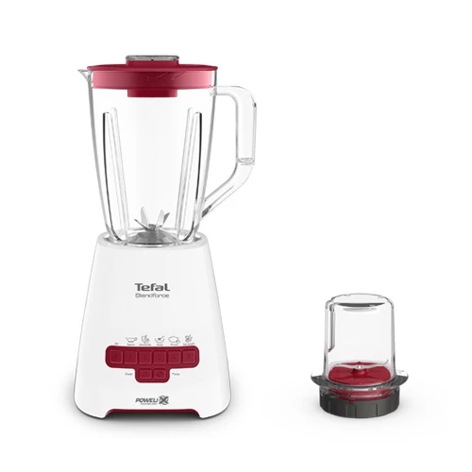

NHÓM 2 | DỤNG CỤ CÂN ĐONG: Trong làm bánh việc cân đo nguyên liệu chính xác là việc bắt buộc, do đó bạn cần có đủ 2 loại dụng cụ sau đây. |  |  |  | Hình minh họa
1 | Cân điện tử | ~100.000-300.000 | https://shope.ee/mLD6lD5J | Nên sử dụng cân điện tử có thể đong đến 0,1g hoặc 1g. Không sử dụng cân đồng hồ trong làm bánh.
2 | Bộ thìa đong | ~25.000-35.000 | https://shope.ee/603YMGuCHp | Nên sử dụng loại inox, có tối thiểu 4 dung tích: 1.25ml, 2.5ml, 5ml, 15ml, sử dụng loại inox để bền và đẹp hơn
NHÓM 3 | DỤNG CỤ TRỘN: Dù có thể thay thế bằng thìa/ muôi/ dĩa nhưng nên mua bộ dụng cụ chuyên dụng để thao tác được thuận tiên hơn. |  |  |  | Hình minh họa
1 | Phới lồng | ~35.000-70.000 | https://shope.ee/6UzoxFHTph | Chất liệu: inox. Nên chọn loại phới cầm vừa tay, lồng đánh to, chắc chắn
2 | Spatula | ~25.000-70.000 | https://shope.ee/50B1AW0NsJ | Chọn phới silicon chịu nhiệt tốt, phần thân được đúc liền với phới | 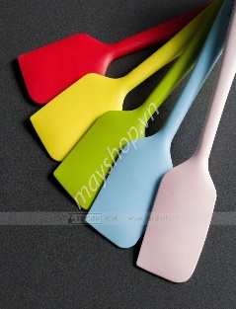
3 | Âu trộn | ~55.000-150.000 | https://shope.ee/1qDzOjc1uO | Sử dụng tô inox sẽ thuận tiện nhất. Tô nhựa sẽ không đảm bảo chất lượng và khó vệ sinh sạch, tô thủy tinh tuy đẹp nhưng nặng và có thể gây khó khăn trong quá trình làm bánh | 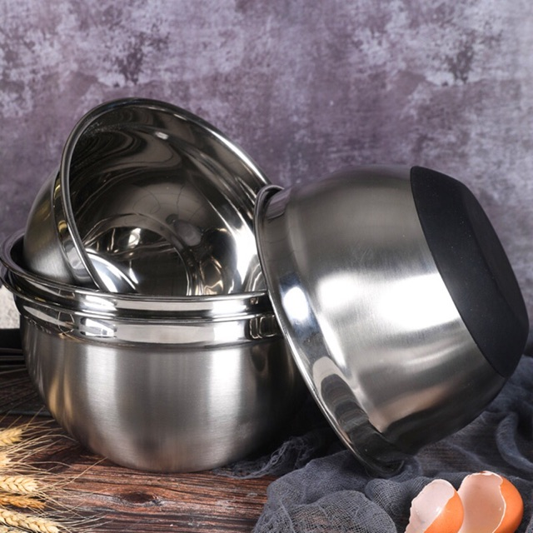
NHÓM 4 | KHAY NƯỚNG BÁNH: Để nướng được bánh tốt thì cần một loại khay tốt và chăc chắn. |  |  |  | Hình minh họa
1 | Khay nướng bánh | ~70.000-90.000 | https://s.shopee.vn/7KepADQJTn | Phải là khay sáng màu, không dùng khay đen kèm theo lò vì sẽ hấp thu nhiệt rất nhanh làm cháy đáy bánh.
NHÓM 4 | BAO BÌ, TÚI HỘP |  |  |  | Hình minh họa
1 | Túi hộp đựng bánh |  | https://s.shopee.vn/40PKcjxYFa https://s.shopee.vn/30WnR5fORn https://s.shopee.vn/8fBABauuvu https://s.shopee.vn/6ATpDBQs2r | Kích thước bánh tiêu chuẩn khoảng 8cm có thể đựng vừa trong túi 10x10cm, với bánh mini có thể đựng trong túi 7x7cm.

